Лист1
Опросный лист Конвейерные весы
Организация
Контактное лицо
Телефон
E-mail

Характеристика взвешиваемого продукта
Наименование продукта
Насыпная плотность материала | т/м3 | от | до
Характеристика помещения и оборудования
Электропитание
Длина конвейера от последнего загружающего устройства до места выгрузки | м
Скорость движения конвейерной ленты | м/с | от | до
Угол наклона конвейера | град.
Расстояние между штатными роликоопорами | мм
Расстояние от весов до места расположения блока индикации и управления (терминала) | м
Производительность конвейера | т/час | от | до
Фракция материала (размер куска) | мм | от | до
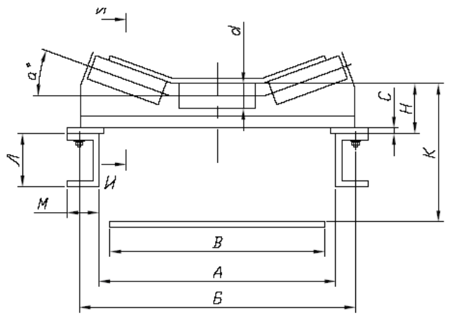

А. Внутренний размер става конвейера | мм
Б. Расстояние между креплениями роликоопор | мм
В. Ширина конвейерной ленты | мм
К. Расстояние между прямой и обратной ветвями конвейера | мм
Л. Размер рамы става конвейера по вертикали | мм
а. Угол наклона боковых роликов | град.
d. Диаметр ролика | мм
Условия эксплуатации измерительного модуля (непосредственно весов)
Место установки
Температура окружающей среды | 0С | от | до
Воздействие среды:

Условия эксплуатации блока управления и индикации (терминала)
Место установки
Температура окружающей среды | 0С | от | до
Воздействие среды:

Примечания и дополнительные требования:

Дополнительные опции:

Заполненную анкету Вы можете отправить на почту: | 812@modul-ves.ru
Экономьте время и деньги - доверьте подбор измерительного оборудования специалистам компании "Модуль-Вес"

